要求
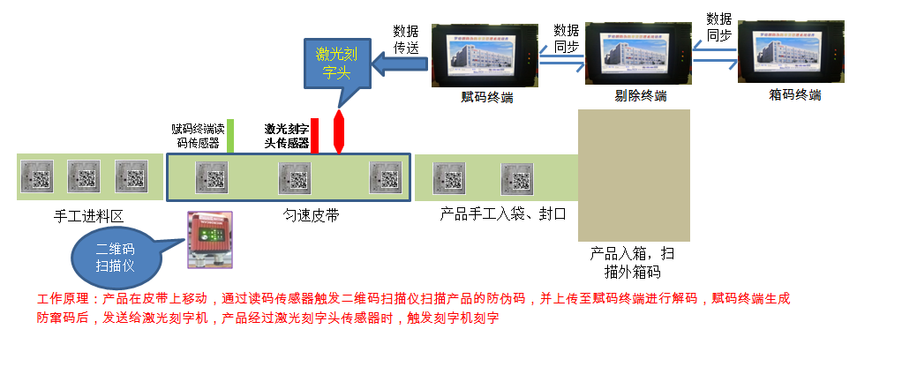
激光刻字机与防伪系统数据互通的方法：
序号 | 要求 | 责任方 |  | 备注
 |  | 华工激光 | TCL-罗格朗
1 | TCL-罗格朗提供防伪系统通讯接口给华工激光，如附件： |  | √
2 | 激光刻字机接入防伪系统，需要根据防伪系统通讯协议去配置自身的通讯接口，来接受系统的指令、数据及给出响应信号，并由华工激光负责刻字机接入系统的调试工作 | √
3 | 激光头部位：激光刻字头固定不动，产品在皮带上流下来时，通过传感器触发对产品一一刻字，如下图： | √
4 | 数据传送方式为RS-232串行口（串口线为双母头） | √
5 | 激光刻字机接收数据后，在未标刻的情况下，能够缓存数据，且缓存个数可调（缓存个数：1-50个） | √
6 | 激光刻字机具备一键清除缓存数据的功能 | √
7 | 生产时，刻完一个数据，激光刻字机须自动清除已标刻的数据，不能重复标刻同一个数据 | √
8 | 若防伪系统没有发送数据至激光刻字机，且产品触发激光头传感器时，则激光刻字机会发出报警声 | √
9 | 激光刻字机工作速度须与我司各生产线速度配合同步刻字： a. 自动包装生产线速度为：20-70个/min b. 手工包装生产线速度为：20-50个/min | √
10 | 数据传送，具备抗干扰能力，不丢数据、不会乱码 | √
11 | 其他问题： a. 刻字机停机或故障时，产品如何避开激光刻字头？ b. 当读码器NOREAD（读码失败）时，赋码终端会发空指令过去，刻字机是否会刻字？ | √ | √ | 需与厂家沟通解决
12 | 以上内容作为验收条件之一，写入合同 | √ | √

如果设备供应商不能完成以上工作，请及时通知我司，我司需要咨询系统供应商需要提供服务的价格

自动包装产线：

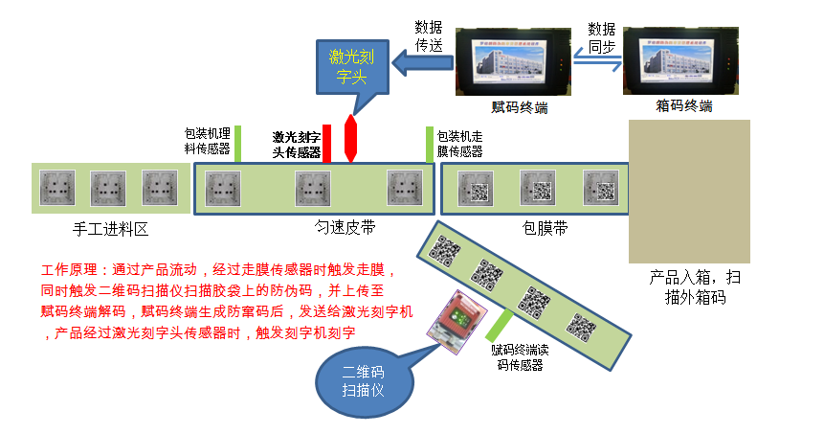

手工包装生产线:

产线示意图及说明
自动包装机流水线：
数据
传送
数据
同步

激光刻字头

赋码终端
箱码终端

包装机理料传感器
激光刻字头传感器
包装机走膜传感器

手工进料区
匀速皮带
包膜带

产品入箱，扫描外箱码
 | 工作原理：通过产品流动，经过走膜传感器时触发走膜，
 | 同时触发二维码扫描仪扫描胶袋上的防伪码，并上传至
 | 赋码终端解码，赋码终端生成防窜码后，发送给激光刻字机
赋码终端读码传感器
 | ，产品经过激光刻字头传感器时，触发刻字机刻字
二维码扫描仪

手工流水线:
数据
同步
数据
同步
数据
传送
激光刻字头

赋码终端
剔除终端
箱码终端

赋码终端读码传感器
激光刻字头传感器

手工进料区
匀速皮带
产品手工入袋、封口

二维码扫描仪
产品入箱，扫描外箱码

 | 工作原理：产品在皮带上移动，通过读码传感器触发二维码扫描仪扫描产品的防伪码，并上传至赋码终端进行解码，赋码终端生成
 | 防窜码后，发送给激光刻字机，产品经过激光刻字头传感器时，触发刻字机刻字

